記入見本
ページ数は自動で表示されます。
 |  |  |  |  |  |  |  |  |  |  | 工 賃 請 求 書 |  |  |  |  |  |  |  |  |  |  |  |  |  |  |  |  |  |  |  |  |  |  | 50000 |  |  | 登録番号 |  | T2-0112-0100-6766
株式会社 |  |  | 助 友 |  |  | 殿 |  |  |  |  |  |  |  |  |  |  |  |  |  |  |  |  |  |  |  |  |  |  |  |  |  | 〒１１６-００１２
 |  |  |  |  |  |  |  |  |  |  |  |  |  |  |  |  |  |  |  |  |  |  |  |  |  |  |  | 住 所 |  |  |  | 東京都荒川区東尾久６-２５-１
 |  |  |  |  |  |  |  |  |  |  |  |  |  | 9 |  |  | 月 分 |  |  |  |  |  |  |  |  |  |  | 氏 名 |  |  |  | 株式会社 助友 |  |  |  |  |  |  |  |  |  | 印
 |  |  |  |  |  |  |  |  |  |  |  |  |  |  |  |  |  |  |  |  |  |  |  |  |  |  |  | 電 話 |  |  |  | ０３-３８９２-８６８５
合 計 | 1 | / | 10 | 枚 | 決定支払総合計 |  |  |  | 円 |  |  |  |  |  |  |  |  |  |  |  |  |  |  |  |  |  |  | Ｆ Ａ Ｘ |  |  |  | ０３-３８９２-８６１８
 |  |  |  |  |  |  |  |  |  |  | 令和 | 5 |  | 年 | 9 | 月 |  | 20 |  | 日 |  |  |  |  |  |  |  |  |  | 出荷元コード
インボイス登録番号を入力して下さい。
 |  |  |  |  | 請求金総合計 |  | 41,050,000 |  |  |  |  |  |  |  |  |  |  |  |  |  |  |  |  |  |  |  |  |  |  |  |  |  |  |  | 振込銀行 |  | 三菱UFJ銀行 日暮里支店
下記の通り請求致します。
 |  |  |  |  |  |  |  |  |  |  |  |  |  |  |  |  |  |  |  |  |  |  |  |  |  |  |  |  |  |  |  |  |  |  |  |  | （普通） １２３４５６７

基本情報を入力してください
1枚目に入力すれば2枚目以降は自動的に表示されます。
全てのページの総合計が自動で表示されます。
得意先名 | 作 業 所 名 |  |  |  | 作 業 | 作 業 内 容 |  |  |  |  | 数 量 |  | 単位 | 単 価 |  |  | 金 額 |  |  |  |  | 税率 |  |  |  |  |  |  |  |  | 工事価格 |  |  |  |  | 消費税額 |  | 合計金額
 |  |  |  |  | 月 日
○○建設 | ＡＡＡビル |  |  |  | 8/21～ | 金属工事 |  |  |  |  |  |  |  |  |  |  | 500,000 |  |  |  |  | 1 | 500000 | 50000 | 0 | 0 | 0 | 0 | 10 |  | 500,000 |  |  |  |  | 50,000 |  | 550,000
 |  |  |  |  | 9/20
××工務店 | ＢＢＢ病院 |  |  |  | 8/21～ | 金属工事 |  |  |  |  |  |  |  |  |  |  | 1,000,000 |  |  |  |  | 10 |  |  |  |  |  |  | 0 |  | 1,000,000 |  |  |  |  | 100,000 |  | 1,100,000
 |  |  |  |  | 9/20
○○建設 | ＣＣＣ図書館 |  |  |  | 8/21～ | 金属工事 |  |  |  |  |  |  |  |  |  |  | 2,000,000 |  |  |  |  | 内税 |  |  |  |  |  |  | 0 |  | 1,818,182 |  |  |  |  | 181,818 |  | 2,000,000
 |  |  |  |  | 9/20
元請会社名を入力して下さい。
××工務店 | ＤＤＤ再開発 |  |  |  | 8/21～ | 金属工事 |  |  |  |  |  |  |  |  |  |  | 3,000,000 |  |  |  |  | 10 |  |  |  |  |  |  | 0 |  | 3,000,000 |  |  |  |  | 300,000 |  | 3,300,000
 |  |  |  |  | 9/20
現場名を入力して下さい。
その際なるべく元請会社の呼称を使用して下さい。
（地名のみは不可。）
請求金額を入力して下さい。
○○建設 | ＥＥＥ駅 |  |  |  | 8/21～ | 金属工事 |  |  |  |  |  |  |  |  |  |  | 4,000,000 |  |  |  |  | 10 |  |  |  |  |  |  | 0 |  | 4,000,000 |  |  |  |  | 400,000 |  | 4,400,000
 |  |  |  |  | 9/20
××工務店 | ＦＦＦ計画 |  |  |  | 8/21～ | 金属工事 |  |  |  |  |  |  |  |  |  |  | 5,000,000 |  |  |  |  | 10 |  |  |  |  |  |  | 0 |  | 5,000,000 |  |  |  |  | 500,000 |  | 5,500,000
 |  |  |  |  | 9/20
消費税率をボタンを使って選択してください。
１０、内税、０を選択できます。
（０は免税業者と海外取引以外使う事は無いはずです。）
税率をボタンで選択すると工事価格、消費税、合計金額が自動的に表示されます。
○○建設 | ＧＧＧビル |  |  |  | 8/21～ | 金属工事 |  |  |  |  |  |  |  |  |  |  | 6,000,000 |  |  |  |  | 10 |  |  |  |  |  |  | 0 |  | 0 |  |  |  |  | 0 |  | 0
 |  |  |  |  | 9/20
××工務店 | ＨＨＨビル |  |  |  | 8/21～ | 金属工事 |  |  |  |  |  |  |  |  |  |  | 7,000,000 |  |  |  |  | 10 |  |  |  |  |  |  | 0 |  | 0 |  |  |  |  | 0 |  | 0
 |  |  |  |  | 9/20
作業内容、経費等の請求内容を入力して下さい。
○○建設 | ＫＫＫ工業 |  |  |  | 8/21～ | 金属工事 |  |  |  |  |  |  |  |  |  |  | 8,000,000 |  |  |  |  | 10 |  |  |  |  |  |  | 0 |  | 8,000,000 |  |  |  |  | 800,000 |  | 8,800,000
 |  |  |  |  | 9/20
××工務店 | ＬＬＬ計画 |  |  |  | 8/21～ | 金属工事 |  |  |  |  |  |  |  |  |  |  | 9,000,000 |  |  |  |  | 10 |  |  |  |  |  |  | 0 |  | 9,000,000 |  |  |  |  | 900,000 |  | 9,900,000
数量、単位、単価等を必要に応じて入力して下さい。
なお、数量は小数にも対応していますが小数点以下が０の場合、整数で表示されます。
 |  |  |  |  | 9/20
○○建設 | ＭＭＭプロジェクト |  |  |  | 8/21～ | 金属工事 |  |  |  |  |  |  |  |  |  |  | 10,000,000 |  |  |  |  | 10 |  |  |  |  |  |  | 0 |  | 10,000,000 |  |  |  |  | 1,000,000 |  | 11,000,000
作業した日付を開始日から終了日まで入力して下さい。
下に続きます。
 |  |  |  |  | 9/20
××工務店 | ＮＮＮプロジェクト |  |  |  | 8/21～ | 金属工事 |  |  |  |  |  |  |  |  |  |  | ▲ 20,000,000 |  |  |  |  | 10 |  |  |  |  |  |  | 0 |  | ▲ 5,000,000 |  |  |  |  | ▲ 500,000 |  | ▲ 5,500,000
 |  |  |  |  | 9/20
 |  |  |  |  |  |  |  |  |  |  |  |  |  |  |  |  |  |  |  |  |  | 小 計 |  |  |  |  |  |  |  |  | 37,318,192 |  |  |  |  | 3,731,818 |  | 41,050,000
 |  |  |  |  |  | １０%対象 |  | 本体価格 |  | 500,000 |  |  | 消費税 |  |  | 50,000 |  |  |  |  | ０%対象 |  |  |  |  |  |  | 本体価格 |  |  |  |  | 0 |  |  |  | 消費税 |  |  | 0
※印刷用シートは、余白設定をして下さい。 上1.2下1左1.9右0.3ヘッダー、フッターは供に0です。
請求書は当社で機械処理をするので縮小印刷はしないで下さい。
 |  |  |  |  |  |  |  |  |  |  |  |  |  |  |  |  |  |  | 合 計 |  |  |  |  |  |  |  |  |  |  |  |  |  |  |  |  |  | 検算 |  | 伝票 |  | 会計
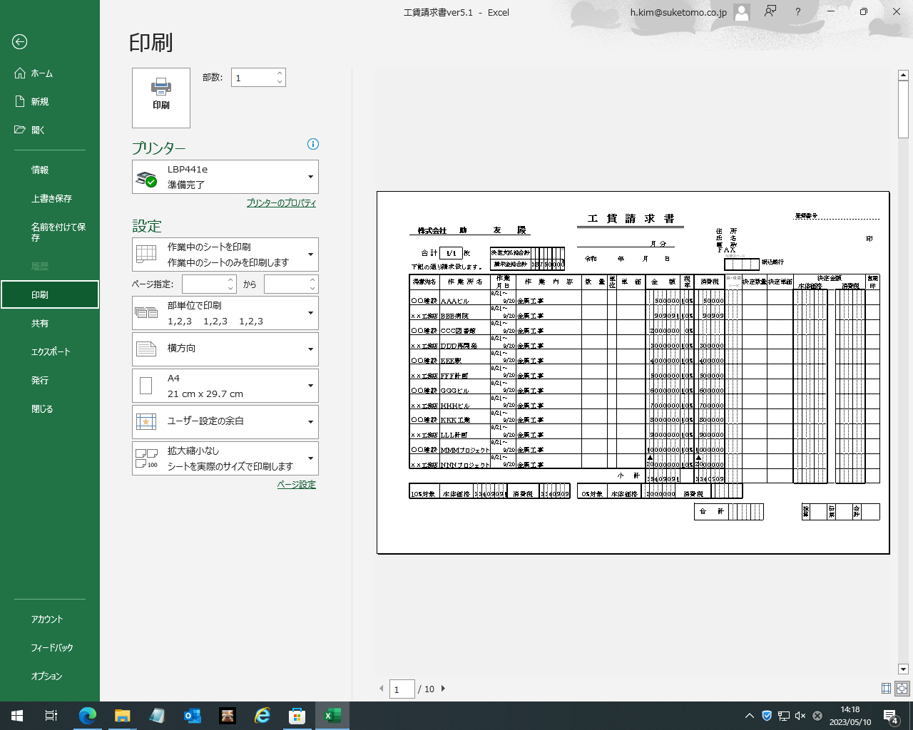
①最初のページ

②最後のページ

印刷するページを指定したら印刷ボタンを押す。

印刷用
 | 工 賃 請 求 書
...
円
 |  | 令和
円
...
 |  | 数 量 | 単位
...
 | 工 賃 請 求 書
...
円
 |  | 令和
円
...
 |  | 数 量 | 単位
...
 | 工 賃 請 求 書
...
円
 |  | 令和
円
...
 |  | 数 量 | 単位
...
 | 工 賃 請 求 書
...
円
 |  | 令和
円
...
 |  | 数 量 | 単位
...
 | 工 賃 請 求 書
...
円
 |  | 令和
円
...
 |  | 数 量 | 単位
...
 | 工 賃 請 求 書
...
円
 |  | 令和
円
...
 |  | 数 量 | 単位
...
 | 工 賃 請 求 書
...
円
 |  | 令和
円
...
 |  | 数 量 | 単位
...
 | 工 賃 請 求 書
...
円
 |  | 令和
円
...
 |  | 数 量 | 単位
...
 | 工 賃 請 求 書
...
円
 |  | 令和
円
...
 |  | 数 量 | 単位
...
 | 工 賃 請 求 書
...
円
 |  | 令和
円
...
 |  | 数 量 | 単位
...

